O.P.
 |  |  |  | Attività di Ordine Pubblico

Ordinanze dal 1 maggio 2013 al 30 aprile 2014 |  |  |  |  | Ordinanze di Ordine Pubblico
Vigilanza |  | 771 |  |  | Con Rinforzi |  | Senza Rinforzi
Ordine Pubblico |  | 222 |  |  | 29 |  | 193
TOTALE |  | 993

 | Personale Impiegato nei Servizi di Ordine Pubblico
 | LIVORNO |  | PROVINCIA |  | TOTALE
Territoriali | Polizia di Stato | 1731 | Polizia di Stato | 352 | Polizia di Stato | 2083
 | Carabinieri | 847 | Carabinieri | 352 | Carabinieri | 1199
 | Guardia di Finanza | 208 | Guardia di Finanza | 50 | Guardia di Finanza | 258
 | Altre Forze | 7 | Altre Forze | 55 | Altre Forze | 62
 | Totale | 2801 | Totale | 801 | Totale | 3602

 | Rinforzi | 2830 | Rinforzi | 340 | Rinforzi | 3170
 | Totale (Rinf + Terr.) | 5631 | Totale (Rinf + Terr.) | 1141 | Totale (Rinf + Terr.) | 6772
PERSONALE IMPIEGATO NEI SERVIZI DI O.P.

O.P. (2)
Manifestazioni di O.P. con Impiego di Personale: Tipologie
Politiche | Sportive | Sociali | Altre
47 | 55 | 47 | 73

UPGSP
Prevenzione generale - Controllo del territorio - Ordine e Sicurezza Pubblica

 |  | APRILE 2013 - APRILE 2014
 | Persone identificate e controllate | 153031 | Veicoli sequestrati | 806
 | Persone trattenute per identificazione | 387 | Equipaggi impiegati per controllo del territorio | 23077
 | Automezzi controllati ai posti di blocco | 51588 | Ordinanze emesse per servizi di ordine e sicurezza pubblica | 222
 | Chiamate al 113 | 46597 | Pattuglie Poliziotto di quartiere | 376
 | Contravvenzioni elevate | 18236
Persone identificate e controllate | 153031
Pers.trattenute x identificazione | 387
Automezzi contollati | 51588
Chiamate al 113 | 46597
Contravvenzioni elevate | 18236
Veicoli sequestrati | 806
Equipaggi impiegati per controllo del territorio | 23077
Ordinan.emesse x serv.Ordine e Sic.pubblica | 222
Pattuglie Poliziotto di quartiere | 376

PAC
 |  | Attività Anticrimine e misure di Prevenzione

 | Aprile 2013 - Aprile 2014
Persone arrestate | 207
Persone denunciate | 1791
Avvisi orali | 43
Proposte Sorveglianza speciale Personali e Patrimoniali | 20
Rimpatri con foglio di via obbligatorio | 95
Esposti ed Ammonimenti trattati | 212
Divieti accesso manifestazioni sportive | 151

REATI
 | REATI ACCERTATI DALLA POLIZIA DI STATO
Totale reati denunciati |  | 5040
Furti denunciati |  | 2402
Aprile 2013 - Aprile 2014
Rapine denunciate |  | 43
Rapine scoperte |  | 67
Reati stupefacenti accertati |  | 75
Pers.Indagate x stupefacenti |  | 101
Totale reati denunciati |  | 5040
Furti denunciati |  | 2402
Furti scoperti |  | 239
Rapine denunciate |  | 43
Rapine scoperte |  | 67
Reati stupefacenti accertati |  | 75
Pers.Indagate x stupefacenti |  | 101
Furti scoperti |  | 239

stupefacenti
Avvisi orali | 121
Proposte di sorveglianza speciale | 16
Rimpatri con foglio di via obbligatorio | 396
Ordinanze inibizione accesso stadio | 24
Informazioni antimafia | 431
Richieste informazioni per gratuito patrocinio | 51
Sequestri patrimoniali | 0
Sorvegliati speciali gestiti | 370
Aggiornamento delle informazioni all'A.G. sulle persone proposte per la sorveglianza speciale | 81
Informazioni ai fini dell'applicazione del 41BIS O.P. | 44
Ricorsi (Prefettura e TAR) avverso l'avviso e F.V.O. | 31
Deleghe A.G.misure di prevenzione personali e patrimoniali | 18
Proposte di iniziative per misure prevenzione patrimoniale | 3
SOSTANZE STUPEFACENTI

APRILE 2013 - APRILE 2014
Persone indagate in stato di arresto | 68
Di cui stanieri extracomunitari | 20
Persone indagate in stato di libertà | 125
Di cui stanieri extracomunitari | 35
SegnalatI alla Prefettura ai sensi art. 75 DPR 309/90 | 88

Stupefacenti sequestrati in grammi
EROINA | 306
COCAINA | 184
HASHISH | 74,494
MARIJUANA + 3 piante | 74,494.22
 | #RIF! | #RIF!
1 | 1 | 1

PAS
POLIZIA AMMINISTRATIVA E SOCIALE

APRILE 2013 - APRILE 2014
Esercizi pubblici controllati | 368
Passaporti rilasciati/rinnovati | 7055
Licenze porto fucili rilasc./rinnovat. | 1364
Provv.ti adottati ex art. 100 TULPS | 18
Controlli Istituti di Vigilanza e I.P. | 3
Controlli per altre autorizzazioni di polizia | 135
Controli cave x esplosivi | 15
Giorni di chiusura ex art. 100 | 275
Sanzioni amministrative | 23
Importo sanzioni in migliaia di euro | 60

IMM.NE
UFFICIO IMMIGRAZIONE

APRILE 2013 - APRILE 2014
Permessi sogg.rilasciati | 4420
Nulla osta x lavoro rilasciati | 686
Carte di soggiorno rilasciate | 2393
Pratiche ricongiung.familiare | 330
Richieste asilo politico trattate | 65
Istruttorie x riconoscim.cittadinanza | 367
Ricorsi trattati | 55
Rigetti permessi | 80
Stranieri espulsi con intimazione | 7
Stran.trattenuti centri perman.temporanea | 28
Stran.accomp.coattivamente alla frontiera | 10
Ordini del Questore a lasc.territ.nazionale | 105

POLFER POLMARE
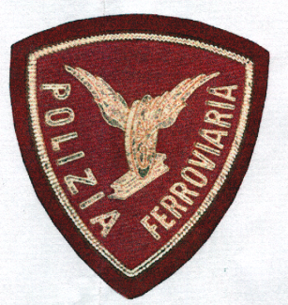

POLIZIA FERROVIARIA
Scorte treni viaggiatori | 153
Persone Identificate | 5209
Contravv.ni regolameto Pol.Ferroviaria | 35
Persone arrestate | 7
Persone denunciate | 36

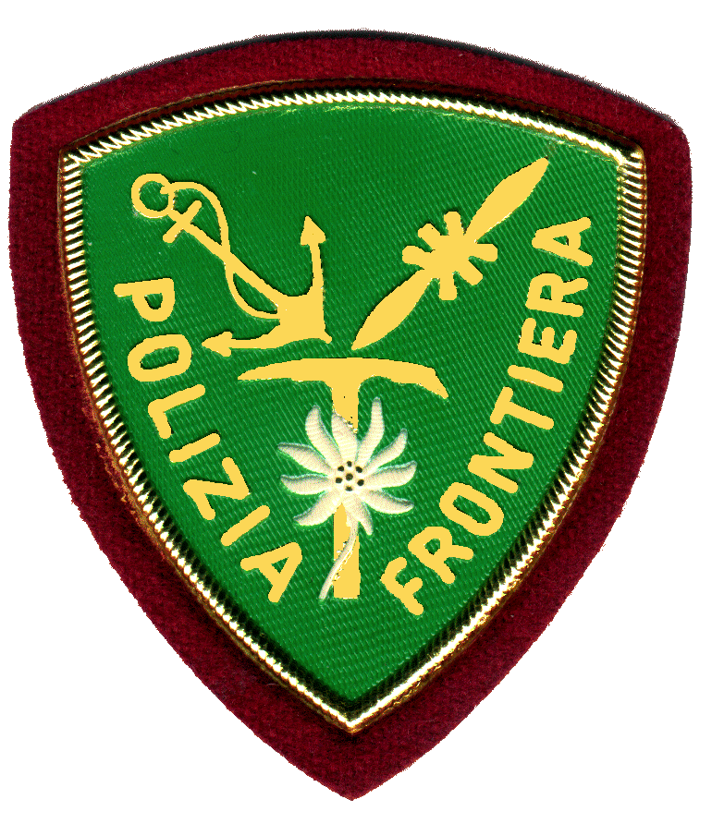

POLIZIA FRONTIERA MARITTIMA
Unità operative impiegate | 2680
Sanzioni amm.ve e al C.d.S. | 154
Persone arrestate | 2
Persone denunciate | 41
Visti concessi | 666

POSTALE
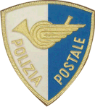

POLIZIA POSTALE
Unità operative impiegate | 328
Persone indagate | 64
Materiale informatico sequestrato | 59
Attività di analisi su PC/HD | 16
Monitoraggio siti Internet | 44
Indagini per pedografia on line | 16
Denunce ricevute per Hacking | 194
Denun.ricev.x E commerce e truffe internet | 215
Denun.rice. X altri reati (Molestie, diff. Minacc. | 48
Controlli effet. X antipirateria | 0
Denunce ricev. X "Telefonia" | 115
Denunce ricevute clonaz carte cred. | 68
Denunce rivute furto cellulare | 82
Controlli ettet. X "Telecomunicazioni" | 2
Pattuglie impiegate per serv.prevenzione | 328
Uffici postali controllati | 3491

STRADALE


POLIZIA STRADALE
Persone arrestate | 4
persone denunciate | 267
Pattuglie di vigilanza stradale | 4629
Servizio Scorta | 34
Verbali redatti | 15528
Infrazioni accertate | 16928
carte circolazione ritirate | 604
di cui per mancata revisione
patenti ritirate | 333
di cui per guida in stato di ebbrezza
totale controlli alcooltest
di cui con apparecchiatura etilometro
totale punti ritirati | 16286
incidenti con feriti | 140
incidenti con danni a cose | 144
incidenti mortali rilevati | 7
feriti
deceduti
totali incidenti rilevati | 291

